【記入例】実施内容協議書
記載例
 |  |  |  |  |  |  |  |  |  |  | 施工様式－６４－１
 |  |  |  |  |  |  | 実施内容協議書（No. | ）
経費の区分 |  | 現場環境改善費（率分）
項目及び内容区分 |  | 地域連携 6．見学所インフォメーションセンターの設置及び管理運営
具体的な内容 |  | 工事内容及び進捗状況の説明用にデジタルサイネージを設置
対象者 |  | 地域住民及び通行人
実施期間 |  | 期間の説明 |  | 工事着手前から現場施工完了まで
 |  | 計画時の見込み |  | 2025-04-01 | から |  | 2026-03-31 |  | まで
実施頻度 |  | 常時（長期休工期間を除く）
期待される効果 |  | 1.事業に対する理解の向上 2.地域住民の協力の促進 3.水道事業及び建設工事に対するイメージアップ
実施に要する概算額 |  |  | 860,000 |  |  |  |  |  | 円
実施に要する概算額 の 内訳 |  | 項目名 |  |  |  | 算定根拠 |  |  |  | 費用
 |  | デジタルサイネージのリース利用料（月額） |  |  |  | 30,000円/月×12か月 |  |  |  | 360,000円
 |  | デジタルサイネージ設置撤去 |  |  |  | １式 |  |  |  | 500,000円

 |  | 合計 |  |  |  |  |  |  |  | 860,000円
実施場所（配置図） |  |  |  |  | 実施内容（イメージ図①）
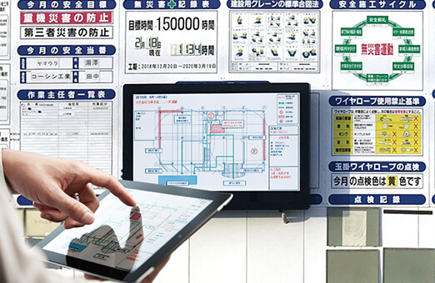

場所の解説 | 公衆向け工事用掲示板の一角に設置 |  |  |  | 内容の解説 |  | ５５インチデジタルサイネージを設置

実施内容（イメージ図②） |  |  |  |  | 実施内容（イメージ図③）
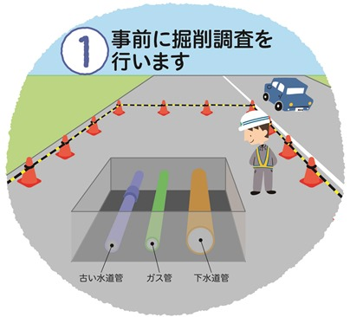
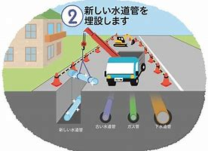

内容の解説 | 画面表示の例：工事施工手順の説明（自動スライド） |  |  |  | 内容の解説 |  | 画面表示の例：工事施工手順の説明（自動スライド）

注１：「実施内容（イメージ図）」に詳細な図又は画像等を記載し、「内容の解説」で内容を補足すること。
注２：実施に要する概算額の根拠資料（見積書等）を添付すること。
注３：実施に要する概算額は、「概算額算出の留意事項」に従い算出すること。

